書籍一覧・予約 (一般)
画面イメージ |  |  |  |  |  |  |  |  | 概要
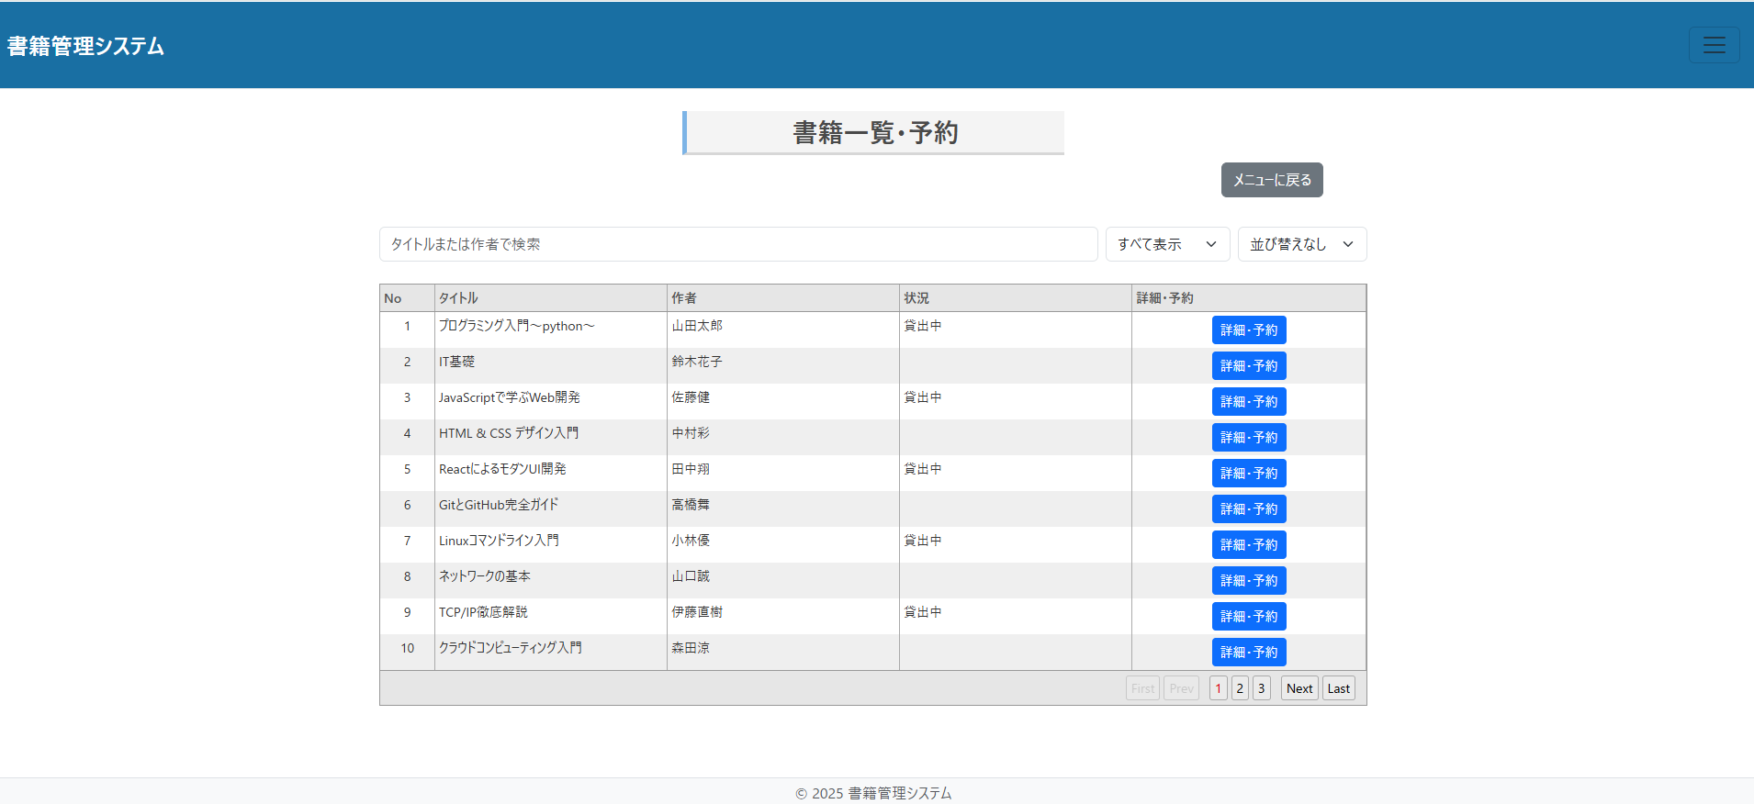
 |  |  |  |  |  |  |  |  | ・書籍の在庫状況を確認できる
在庫状況 |  |  |  |  |  |  |  |  | ・キーワードで検索できる
 |  |  |  |  |  |  |  | メニュー画面 | ・貸出中と貸出を除くで絞り込み可能
 |  |  |  |  |  |  |  |  | ・新着順、評価順に並び替え可能
キーワード |  |  | 検索 |  |  |  |  | 並べ替え⇩

書籍名 |  |  |  | 著者 | 状況 | 詳細・予約
1. | プログラミング入門～python～ |  |  | ○○ | 貸出中 | 詳細・予約
2. | IT基礎 | new |  | ○○ |  | 詳細・予約
3. | Java入門 |  |  | ○○ | 貸出中 | 詳細・予約
4. | 上流工程入門 |  |  | ○○ | 貸出中 | 詳細・予約
5. | システム開発 |  |  | ○○ |  | 詳細・予約
6. | はじめての要件定義 |  | new | ○○ |  | 詳細・予約
7. | 詳細設計の仕方 |  |  | ○○ |  | 詳細・予約
8. | ITパスポート基礎 |  |  | ○○ | 貸出中 | 詳細・予約

 |  |  |  | ←前へ | １ 2 3 | 次へ→

画面名 | 書籍一覧・予約画面
画面項目
No. | 項目ID | 項目名(日本語) | 部品種別 | 必須 | 初期値 | 桁数 | 備考 | イベントID
1 | title_label | 書籍名ラベル | ラベル
2 | title | 書籍名 | テキスト |  |  | 100
3 | author_label | 著者ラベル | ラベル
4 | author | 著者 | テキスト |  |  | 30
5 | status_label | 状況ラベル | ラベル
6 | status | 状況 | テキスト
7 | search_button | 検索ボタン | ボタン |  |  |  |  | #001
8 | keyword_input | キーワード | 入力欄
9 | detail_button | 詳細予約ボタン | ボタン |  |  |  |  | #002
10 | stockStatus_label | 在庫状況ラベル | ラベル
11 | sort_button | 並び替えボタン | ボタン |  |  |  |  | #003
12 | menu_button | メニュー画面ボタン | ボタン |  |  |  |  | #004

■画面名： | 書籍一覧画面
■ファイル名：book-list
■URL：/book/list

詳細画面(一般)
画面イメージ |  |  |  |  |  |  |  |  |  | 概要
本の表紙
書籍名 |  | ”～入門” |  |  | ※メッセージ |  |  |  |  | ・本の詳細を見ることができる
著者 |  | 山田太郎 |  |  |  |  |  |  |  | ・本の貸出と予約を行う
出版社 |  | ○○社
出版日 |  | 0000/00/00
貸出状況 |  | 0000/00/00からxxに貸出済み |  |  |  |  |  |  |  | ・予約ボタンは本が貸し出しされているときに表示され、貸出ボタンは貸出可能なときのみ表示
返却予定日 |  | 0000/00/01 |  |  |  |  |  |  |  | ・戻るボタンを押すと在庫状況画面に遷移
予約状況 |  | 0000/00/02からxxに貸出予定 |  |  |  |  |  |  |  | 予約ボタン押下
 |  |  |  |  |  |  |  |  |  | →モーダルウィンドウ表示
 |  |  |  |  |  |  |  |  |  | ・予約を押したら予約される
 |  |  |  |  | 評価 | ★★★☆☆ |  |  |  | →予約を押した場合、「予約が完了しました」
 |  |  |  |  | コメント | 〇〇さん：まあまあでした。 |  |  |  | →取り消しを押した場合、「予約を取り消しました」
NO.11、12
 |  |  |  |  |  | 〇〇さん：勉強になりました！
 |  |  |  |  |  | 〇〇さん：少し内容が薄い
 |  |  |  |  |  | 〇〇さん：初心者におすすめです
 |  |  |  |  |  | ・
 |  |  |  |  |  | ・
 |  |  |  |  |  | ・ |  |  |  | 国立国会図書館サーチが提供する書影API « 国立国会図書館サーチについて (ndl.go.jp)
 |  |  |  |  |  | ・ |  |  |  | 国立国会図書館サーチ OpenSearch 検索API https://iss.ndl.go.jp/api/opensearch?isbn=9784774172286&cnt=1

予約
貸出

 |  |  |  |  |  |  |  |  | 戻る

×
×

貸出予定日 ○○日～○○日
返却予定日 ○○日(1か月後まで設定可能）
予約
貸出

予約が完了しました
貸出が完了しました

NO.27,28
NO.20,21,22

画面名 | 書籍詳細画面
画面項目
No. | 項目ID | 項目名(日本語) | 部品種別 | 必須 | 初期値 | 桁数 | 備考 | イベントID
1 | title_label | 書籍名ラベル
2 | title | 書籍名 | テキスト |  |  | 100
3 | author_label | 著者ラベル | ラベル
4 | author | 著者 | テキスト |  |  | 30
5 | publisher_label | 出版社ラベル | ラベル
6 | publisher | 出版社 | テキスト |  |  | 30
7 | publicationDate_label | 出版日ラベル | ラベル
8 | publicationDate | 出版日 | テキスト
9 | loanStatus_label | 貸出状況ラベル | ラベル
10 | loanStatus | 貸出状況 | テキスト
11 | returnDate_label | 返却予定日ラベル | ラベル
12 | returnDate | 返却予定日 | テキスト
13 | reservationStatus_label | 予約状況ラベル | ラベル
14 | reservationStatus | 予約状況 | テキスト
15 | rating_label | 評価ラベル | ラベル
16 | rating | 評価 | テキスト
17 | comment_label | コメントラベル | ラベル
18 | comment | コメント | テキスト |  |  | 200
19 | reserve_button | 予約ボタン | ボタン |  |  |  |  | #001
20 | loanDate_input | 貸出予定日ラベル | ラベル
21 | reserveDate | 貸出予定日(予約) | テキスト | 〇
22 | returnDueDate | 返却予定日 | テキスト | 〇
23 | loan_button | 貸出ボタン | ボタン |  |  |  |  | #002
24 | back_button | 戻るボタン | ボタン |  |  |  |  | #003
25 | bookCover_img | 本の表紙 | 画像
26 | reserveCompleteMessage | 予約完了メッセージ | テキスト |  |  |  | エラーの場合はエラーメッセージを表示
27 | returnDate_label | 返却予定日ラベル | ラベル
28 | returnDate | 返却予定日 | テキスト | 〇
29 | loanCompleteMessage | 貸出完了メッセージ | テキスト |  |  |  | エラーの場合はエラーメッセージを表示
30

■画面名： | 書籍一覧画面
■ファイル名：book-detail.html
■URL：/book/detail-{id}

追記事項
モーダルの中の貸出ボタン名 |  | confirmLoanButton

画面遷移図
書籍一覧・予約画面遷移図 | モーダルウィンドウ画面

ログインボタン押下
ログインボタン押下

ホーム
ホーム

戻るボタン押下
戻るボタン押下
メニュー
メニュー

戻るボタン押下
戻るボタン押下

書籍一覧・予約
書籍一覧・予約

詳細ボタン押下
戻るボタン押下
詳細ボタン押下
戻るボタン押下

詳細画面
詳細画面

予約ボタン押下
貸出ボタン押下

予約
貸出

